Histogram
Grafik 1
Grafik 2
 | PIKSEL SAYISI |  |  | L | BIT |  | Dağıt düğmesine bastıktan sonra 0 yazan yerleri değiştirme |  |  | Hesaplamak için sağdaki düğmeye bas
 | 20 | 10 | 200 | 4 | 2

 | 1. KISIM |  |  |  |  | 2. KISIM |  |  | 3.KISIM |  |  |  | Değişim Miktarı
 | rₖ | nₖ | pr(rₖ)=nₖ/MN | round(pr(rₖ)) |  | rₖ | sₖ | round(sₖ) | sₖ | s | pr(rₖ) | ps(sₖ)
 | 0 | 20 | 0.1 | 0.1 |  | 0 | 0.3 | 0 | s0 | 0 | 0.1 | 0.1 | 0
 | 1 | 90 | 0.45 | 0.45 |  | 1 | 1.65 | 2 | s1 | 2 | 0.45 | 0 | 0.45
 | 2 | 50 | 0.25 | 0.25 |  | 2 | 2.4 | 2 | s2 | 2 | 0.25 | 0.7 | 0.45
 | 3 | 40 | 0.2 | 0.2 |  | 3 | 3 | 3 | s3 | 3 | 0.2 | 0.2 | 0
 | 4 | 0 | 0 | 0 |  | 4 | 0 | 0 | s4 | 0 | 0 | 0 | 0
 | 5 | 0 | 0 | 0 |  | 5 | 0 | 0 | s5 | 0 | 0 | 0 | 0
Grafik 3
 | 6 | 0 | 0 | 0 |  | 6 | 0 | 0 | s6 | 0 | 0 | 0 | 0
 | 7 | 0 | 0 | 0 |  | 7 | 0 | 0 | s7 | 0 | 0 | 0 | 0
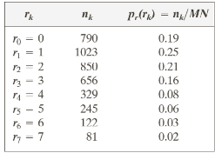
 | 8 | 0 | 0 | 0 |  | 8 | 0 | 0 | s8 | 0 | 0 | 0 | 0
 | 9 | 0 | 0 | 0 |  | 9 | 0 | 0 | s9 | 0 | 0 | 0 | 0
 | 10 | 0 | 0 | 0 |  | 10 | 0 | 0 | s10 | 0 | 0 | 0 | 0
 | 11 | 0 | 0 | 0 |  | 11 | 0 | 0 | s11 | 0 | 0 | 0 | 0
 | 12 | 0 | 0 | 0 |  | 12 | 0 | 0 | s12 | 0 | 0 | 0 | 0
 | 13 | 0 | 0 | 0 |  | 13 | 0 | 0 | s13 | 0 | 0 | 0 | 0
 | 14 | 0 | 0 | 0 |  | 14 | 0 | 0 | s14 | 0 | 0 | 0 | 0
 | 15 | 0 | 0 | 0 |  | 15 | 0 | 0 | s15 | 0 | 0 | 0 | 0
Burası |  | 200 | 1 | 1
200
Olmalı |  |  | BURASI 1 OLMALI

Kontrast Germe
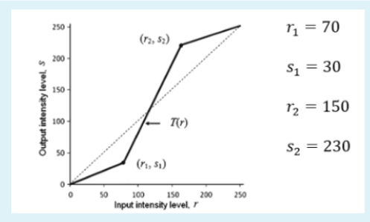
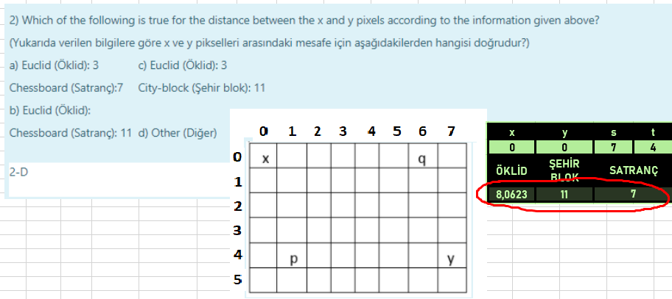

 |  |  |  |  | r1= | 70 | r= | 90
 |  |  |  |  | s1= | 30
 |  |  |  |  |  |  | Top= | 250
 |  |  |  |  | r2= | 150 | 80
 |  |  |  |  | s2= | 230

x | y | s | t
0 | 0 | 7 | 4
ÖKLİD | ŞEHİR BLOK | SATRANÇ
8.0622577483 | 11 | 7

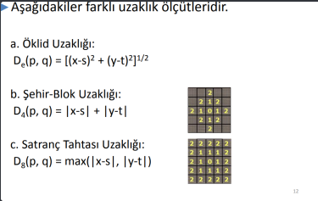

1 | 2 | 3 | 4 | 5 | 6 | 7 | 8 | 9 | 10

 |  |  |  |  |  |  |  |  |  | 11 | 12 | 13 | 14 | 15 | 16 | 17 | 18 | 19 | 20

Filtreler
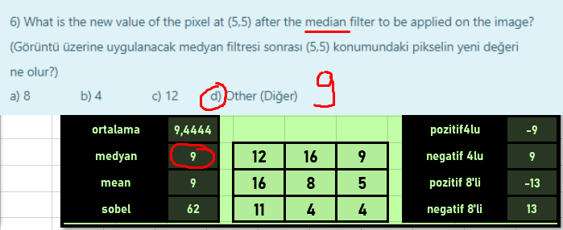
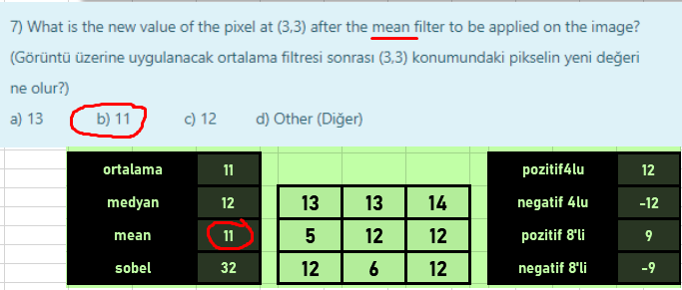
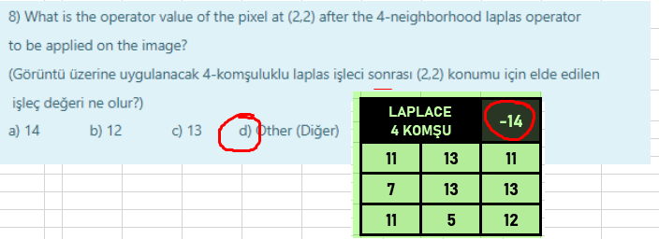
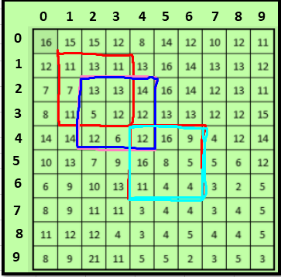

LAPLACE 4 KOMŞU |  | -14 | LAPLACE 8 KOMŞU |  | -616

11 | 13 | 11 | 210 | 98 | 231
7 | 13 | 13 | 173 | 237 | 111
11 | 5 | 12 | 138 | 132 | 187

ortalama |  | 11 |  |  |  | pozitif4lu | 12
medyan |  | 12 | 13 | 13 | 14 | negatif 4lu | -12
mean |  | 11 | 5 | 12 | 12 | pozitif 8'li | 9
sobel |  | 32 | 12 | 6 | 12 | negatif 8'li | -9

